Blad1
Kunstwerkpaspoort |  |  |  |  | Versie | 1.0
 |  |  |  |  | Datum | 2017-02-09

Beheergegevens kunstwerk |  |  | Locatie/gemeente: Duiker onder het spoor naast de Broekdijk te Gilze Rijen
SAP-nummer | Niet in SAP |  | 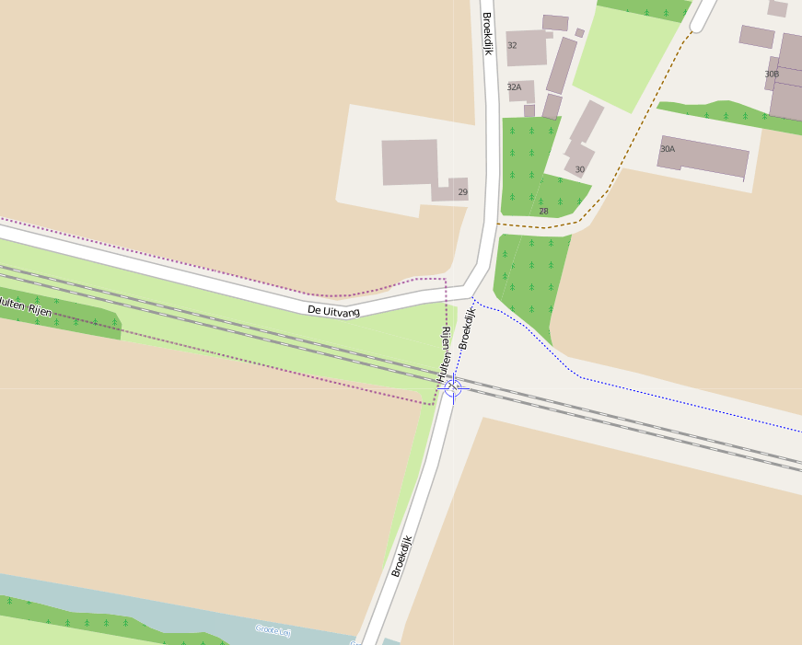
PGO-contractgebied | 20
Kunstwerknummer | KW20-123-0032
Kunstwerknaam | Spoorviaduct / Duiker naast Broekdijk
Waterbeheerder | Prov. NB / Waterschap Brabantse Delta
Emplacement | Tb - Bd
Lijn- / Geocode | 123
Kilometrering (km) | 12.869
RDX / RDY - coördinaten | 124904.054, 399064.017
Bouwjaar | 1966 (1862 metselwerk landhoofden)
Renovatie | -
Baanclassificatie (baanurgentie) | Hoog
Functie | Ongelijkvloerse kruising (spoorbrug) / constructieve duiker
Foto kunstwerk
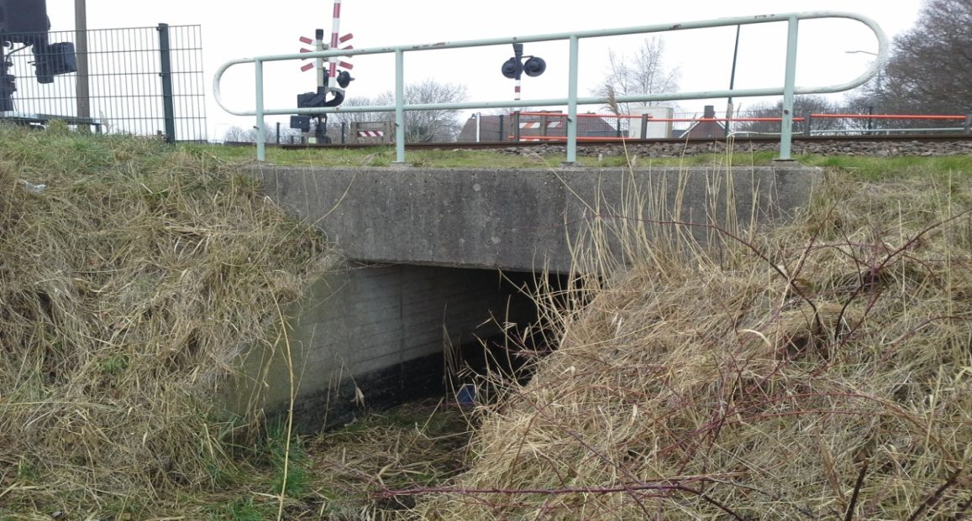

Kenmerken kunstwerk
Lengte (origineel, na renovatie) | Lengte frontwand: 4,00 m (// as spoor) |  | Constructietype | Spoorbrug / constructieve duiker t.b.v. watergang, gewapend beton, spoordragende middendeel opgelegd tussen oude metselwerk landhoofden gefundeerd houten palen. Geen stootplaten; Statisch onbepaald.
Breedte (origineel, na renovatie) | Totaal 13,0m. (cf. detailtekening lengte gesloten deel duiker, lengte ┴ as spoor)
Constructiehoogte (BS tot OK dek) | 1,180 m. |  | Elektrificatie (V) | 1500V DC
Dekdikte (excl. Verharding) | Vast/Variabel | 0,25 - 0,30 m. | Montering en dektype | Kokervormige constructieve duiker, dek monoliet aan wanden verbonden
Aantal overspanningen | 1 st. |  | Aantal dekken | 1 stuk | Materiaal | Beton, gewapend
Lengte hoofdoverspanning | Inw. / Uitw. | 2,0m. / 2,5m. | Type oplegging | Geen, monoliet (duiker) | Aantal: | -
Lengte zij-overspanningen | N.v.t. | - | Voegovergang | Geen, monoliet (duiker) | Type | -
Betonkwaliteit | Kubusdruksterkte (28dgn) 250kg/cm2 (B25); min. Buigtreksterkte 55kg/cm2, dekking c=35mm |  | Aantal sporen | 2 st. | Hoh afstand: | 3,60 m.
Staalkwaliteit (wapening) | Bekend; QR24 (conform wap. tek.+bestek) |  | Scheve kruising | Nee | Graden | ca. 90ᵒ
Doorrij/-vaart hoogte/-breedte | Hoogte 2,00m; Breedte 1,90m. |  | Materiaal leuning | Staal, thermisch verzinkt, leuning naast onderhoudspad op frontwand
Dimensies balkrooster (lxbxh) | N.v.t. (geen balkrooster)
Beoordeling Constructieve Veiligheid
Ontwerpnorm | Origineel onbekend; Vermoedelijk V.B.S. 1947 |  | Overige belastingen
Ontwerpbelasting | Onbekend; Vermoedelijk spoorbelasting conform V.B.S 1947. |  | Ballastbed / Dir. spoorstaaf bevestiging | Doorgaand ballastbed | Dikte (in m.) | 0,60 m.
Ontwerpsnelheid | Onbekend |  | Gronddekking | Ja, gronddekking | Dikte (in m.) | 0,80 m.
Wapeningsconfiguratie bekend? | Ja, wapeningstekening bekend |  | Uitbreidingen
 | Tijdens het archiefonderzoek zijn geen gegevens gevonden (berekeningen, bestek of tekeningen) waaruit de ontwerpnorm en - belastingen van KW20-123-0032 - Spoorviaduct/Duiker Broekdijk (Gilze Rijen) km12,869 bekend is geworden. Gezien bouwjaar bovenbouw (Spoordek 1966) conform de gevonden archieftekeningen (1962) is hoogstwaarschijnlijk de spoorbelasting conform ontwerpnorm V.B.S. 1947 aangehouden en (nog) niet de spoorbelasting volgens de NEN1008/V.O.S.B. 1963. Voor een beschouwing van de constructieve veiligheid wordt verwezen naar het rapport van ProRail RAP 00115 met titel 'Spoorbelastingen op bruggen, verleden tot heden (2009)', versie 001, datum van kracht 01-04-2009. In deze rapportage is een vergelijking, middels equivalente Qm en Qv-lijnen, opgesteld van alle normen en spoorbelastingen uit het verleden tot tot 2009. De vigerende spoorbelastingen volgens de Eurocode zijn nog niet in RAP00115 opgenomen. Als ontwerpnorm V.B.S. 1947 als ontwerpnorm wordt aangehouden, dan valt te concluderen: Bij een overspanning van ca. 2,25 m is de spoorbelasting conform de V.O.S.B. 1963 de maatgevende belasting. Hoe de vigerende spoorbelastingen anno 2017 zich verhouden tot deze Qm- en Qv-lijnen is nog onbekend. De onbekendheid van de ontwerpbelastingen vormt een risico t.a.v. de constructieve veiligheid.
Risicoprofiel / risicoaspecten | Risicoprofiel o.b.v. bureaustudie | Risicoprofiel na opname (januari 2017) | Toelichting op beoordeling risicoaspecten (resultaat opname)
Leeftijd kunstwerk |  |  | De leeftijd van het spoordek bedraagt in 2016 ruim 50 jaar (bj. 1966), de onderbouw ruim 154 jaar (!!, 1862)
Constructieve veiligheid |  |  | Zie opmerking t.a.v. constructieve veiligheid hierboven.
Aantastingen / Schades |  |  | Uit bureaustudie constructieve scheur (// spoor) halverwege duiker doorlopend in dek en wanden duiker, zie opm. opname
Lekkage |  |  | Geen lekkages, wellicht watervoerende scheur geconstateerd (zie opm. risico 'lekkage' en na opname), risico laag
Waterhuishouding |  |  | Geen verhoogde risico's geconstateerd t.a.v. de waterhuishouding, geen stootplaten aanwezig (aandachtspunt)
Oplegging dek | N.v.t. | N.v.t. | Geen opleggingen, spoordek monoliet verbonden aan wanden. KW betreft een monoliete constructie.
Voegovergang / dilatatievoegen | N.v.t. | N.v.t. | Geen voegovergangen, spoordek monoliet verbonden aan wanden. KW betreft een monoliete constructie.
Overgang kunstwerk-aardebaan |  |  | Geen stootplaten aanwezig, verhoogd risico spoor-/baanverzakking (icm. oude landhfden+houten palen) direct achter KW
Aanrijding constructie | N.v.t. | N.v.t. | Kleine watergang door KW, aanrijding of aanvaring KW n.v.t.
Arbo-veiligheid (V&G / VGM) |  |  | Geen duidelijke zichtbare afscheiding tussen spoorbaan en onderhoudspad (zuidzijde), zie opm. na opname, verhoogd risico
Aanvullende (specifieke) risicoaspecten
Leuning (conditie/conservering) |  |  | Geen risico's t.a.v. de leuningen gevonden of waargenomen tijdens opname
Grondkerende constructies |  |  | Geen risico's t.a.v. de grondkerende constructie gevonden tijdens bureaustudie of waargenomen tijdens opname
Opmerkingen na opname kunstwerk januari 2017
Het kunstwerk verkeert in een redelijke conditie. Constructief verkeert het kunstwerk in een goede conditie, beheertechnisch in een redelijke tot matige staat. Het kunstwerk betreft een constructieve kokervormige duiker. In de duiker staat geen / weinig water en is veilig toegankelijk tijdens de buitenopname. Plantgroei en riet bemoeilijken de toegang. De constructie is licht verweerd door algaanslag, de duikermond en frontwand zijn verweerd door klimatologische aanslag. De duiker is sterk vervuild door modder en zand. Dit a.g.v. motorrijders die gebruik maken van de duiker. Er zijn geen aantastingen (als bv. ASR, schimmels etc.) waargenomen. Halverwege de duikerlengte is een doorlopende constructieve (krimp)scheur aanwezig in het dek en de wanden en wellicht ook de duikervloer. De scheur is duidelijk zichtbaar a.g.v. de aanwezige kalfafzetting. De kalkafzetting is licht vochtig maar er kan niet geconcludeerd worden of dit vocht afkomstig is uit de constructie (lijkt wel waarschijnlijk). Geen roestuitbloei aanwezig. Uit bureaustudie is gebleken dat deze krimpscheur al was geconstateerd in 1985 (of mogelijk eerder, zie inspectierapportages 1985+1998). Uit de inspectierapportage van 1985 blijkt dat deze scheur destijds watervoerend was (foto's). Genomen maatregelen onbekend. Verder zijn geen lekkages of leksporen waargenomen. In de spoorbaan zijn visueel geen onregelmatigheden waargenomen, er zijn ook geen aanwijzingen dat het spoor juist voor- of achter het kunstwerk regelmatig wordt 'gestopt'. Wel valt op dat er aan de zuidzijde langs de sporbaan geen duidelijke zichtbare visuele afscheiding aanwezig is tussen de spoorbaan en het passeerpad juist op de 2,50m. grens. Hierdoor is het mogelijk dat spoorbevoegd personeel onbedoeld binnen het PVR kan komen indien zij op het passeerpad/onderhoudspad lopen. Dit leidt tot een verhoogd risico t.a.v. Arbo-veiligheid/V&G. Geadviseerd wordt t.p.v. het kunstwerk op de 2,50m-grens tussen de spoorbaan en het onderhoudspad een mens
Documentatie
SAP basiskaart algemeen | Geen |  | Tekeningen | 519882 Detailtekening, doorsneden 2 duikers.pdf
Berekeningen | Geen |  |  | Tek langsdrsnd duiker km12,398 en km12,869
Bestek | Bestek verv. stalen brugn door duikers km12.398 en km12,869.pdf |  |  | 519884 Wapening tekening betonnen duiker.pdf
Inspecties | 519876 Inspectierapport Duiker Broekdijk jan_1996.pdf
Advies
1) Nader onderzoek naar constructieve veiligheid is o.b.v. leeftijd, constructietype en geen geconstateerde mechanische of constructieve schadepatronen op korte termijn niet direct noodzakelijk. Op de middel lange termijn kunstwerk (5- tot 7-jaar) wordt geadviseerd een globale beschouwing te doen nadat ProRail de Qm- en Qv-lijnen van de spoorbelastingen conform de huidige vigerende Eurocode heeft uitgewerkt.
2) Aan zuidzijde spoorbaan aanbrengen permanente fysieke afscheiding op de '2,50m'-grens tussen spoorbaan en onderhoudspad t.p.v. KW (effectieve lengte 6 - 8m.)
3) Monitoren doorlopende krimpscheur halverwege duikerlengte, indien scheur watervoerend, scheur injecteren.

